Arkusz1
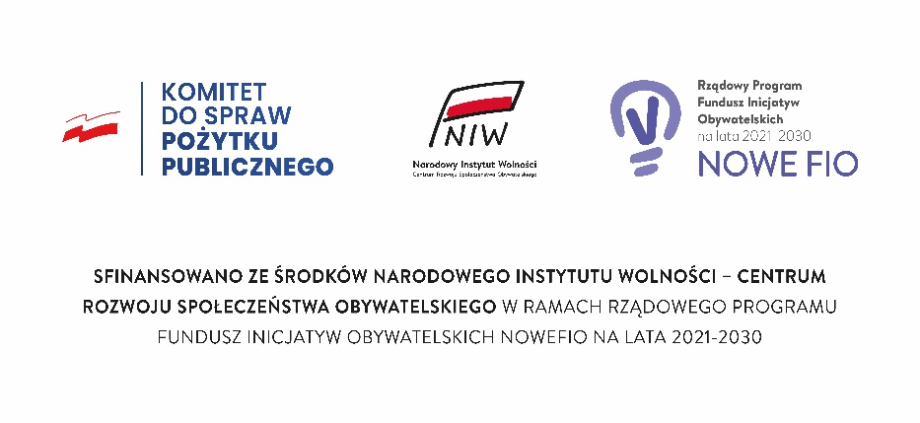

Wniosek o przyznanie dotacji Ścieżka III - WSPARCIE DZIAŁAŃ PROMOCYJNYCH „Projekt „Podkarpackie Inicjatywy Lokalne 2021 - 2023” sfinansowano przez Narodowy Instytut Wolności ze środków Programu Fundusz Inicjatyw Obywatelskich NOWEFIO na lata 2021 - 2030 Wojewódzkimi Operatorami projektu są: Fundacja Fundusz Lokalny SMK, LGD Stowarzyszanie „Partnerstwo dla Ziemi Niżańskiej”, Stowarzyszanie LGD „TRYGON-Rozwój i Innowacja”, Fundacja Przestrzeń Lokalna.”

KARTA INICJATYWY

I. | INFORMACJA O WNIOSKODAWCY

1. Dane wnioskodawcy:

LP | Nazwa pozycji |  |  | Młoda organizacja (MO) (należy wypełnić w sytuacji składania wniosku przez młodą organizację) |  |  | Grupa nieformalna/samopomocowa (należy wypełnić w sytuacji składania wniosku przez grupę nieformalną/samopomocową podając w odpowiednich rubrykach dane Patrona)
1. | Wnioskodawca – podmiot faktycznie realizujący inicjatywę, odpowiedzialny za jego stronę merytoryczną (właściwe zaznaczyć „x”)
2. | Nazwa wnioskodawcy (młoda organizacja / patron) zgodnie z wpisem do rejestru |  |  |  |  |  | Nazwa grupy nieformalnej/samopomocowej:

 |  |  |  |  |  |  | Nazwa patrona:

3. | Forma prawna (stowarzyszenie, fundacja, lub inna – jaka?) |  |  |  |  |  | Forma prawna patrona:

4. | Nazwa rejestru |  |  |  |  |  | Nazwa rejestru patrona:

5. | Nr w rejestrze |  |  |  |  |  | Nr w rejestrze patrona:

6. | Adres (ulica, nr budynku/lokalu lub nazwa wsi i nr budynku |  |  |  |  |  | Adres patrona:

7. | Numer NIP |  |  |  |  |  | NIP patrona:

8. | Nazwa banku i nr konta Młodej Organizacji lub Patrona
9. | Gmina
10. | Powiat
11. | Imiona i nazwiska osób uprawnionych do reprezentowania oraz pełniona funkcja (Uwaga: dane powinny być zgodne z danymi w rejestrze KRS lub w innym właściwym rejestrze) |  |  |  |  |  | Uprawnieni do reprezentowania ze strony patrona:

12. | Data wpisu do rejestru
13. | Roczny przychód |  | 2022

2. Adres i dane osobowe członków grupy nieformalnej / samopomocowej

Imię i Nazwisko |  | Miejscowość |  | Ulica |  | Nr lokalu | Kod pocztowy | data urodzenia

UWAGA:
W skład grupy nieformalnej/samopomocowej MOGĄ wchodzić wyłącznie osoby pełnoletnie zamieszkujące w województwie podkarpackim.

3. Osoba uprawniona do kontaktu w sprawie wniosku:

Imię
Nazwisko
Adres korespondencyjny
Telefon
E-mail

4. Z jakim zadaniem publicznym określonym w artykule 4 Ustawy z dnia 24 kwietnia 2003 r. o działalności pożytku publicznego i wolontariacie, zgodna jest planowana do realizacji inicjatywa
Wybierz z listy poniżej!
WYBIERZ

II. | INFORMACJA O INICJATYWIE – ODDOLNEJ INICJATYWIE MIESZKAŃCÓW

1. Tytuł inicjatywy (max. 120 znaków ze spacjami).
(Krótki, zwięzły, charakterystyczny dla celu lub działań lub rezultatów inicjatywy)

2. Czas realizacji inicjatywy. W 2023 roku inicjatywy mogą być realizowane od 01.06.2023 r. do 31.07.2023 r.

3. Streszczenie inicjatywy: (wiodący temat, uczestnicy, główne działania (etapy) i sposób ich realizacji, spodziewane efekty wraz z informacją, na co zostanie przeznaczona dotacja). (max. 1000 znaków ze spacjami).

4. Cel – krótko i zwięźle (ma wskazywać zmianę, grupę odbiorców oraz miejsce realizacji inicjatywy) (max. 200 znaków ze spacjami).

5. Opis wyjątkowego charakteru działań, dóbr lokalnych, tradycji, które Wnioskodawca zamierza zaprezentować podczas Targów: (max. 1000 znaków ze spacjami).

6. Uzasadnienie realizacji inicjatywy (opis sposobu prezentacji/realizacji działania): (max. 2000 znaków ze spacjami).

7. Kryteria strategiczne (zaznaczyć jeżeli dotyczy):
 |  | Inicjatywa będzie realizowana na terenie gminy objętej punktami strategicznymi (lista gmin w Regulaminie Konkursu. Kryterium będzie spełnione, gdy wszystkie osoby tworzące grupę nieformalną/ samopomocową zamieszkują w gminie objętej punktami strategicznymi lub młoda organizacja ma swoją siedzibę w gminie objętej punktami strategicznymi)
 |  | Inicjatywa będzie realizowana przez organizację, która posiada założone konto w SOFT i jest organizacją współpracującą z wolontariuszami. Oznacza to, że organizacja złożyła swoją ofertę wolontariatu w ramach Podkarpackiego Korpusu Solidarności (PKS) i aktywnie uczestniczy w PKS.
 |  | Inicjatywa będzie realizowana przez Młodą Organizację lub Grupę Nieformalną przy wsparciu Patrona, którzy nie korzystali z Projektu PIL 2021-2023 w okresie lat 2021-2022. Zasada dotyczy tylko organizacji pozarządowej występującej jako Młoda Organizacja lub organizacja użyczająca osobowości prawnej (Patron), bez względu na wcześniejszy udział członków Grupy Nieformalnej.

8. Rezultaty – bezpośrednie (następują wskutek działań inicjatywy) i natychmiastowe (do zaobserwowania w trakcie trwania inicjatywy) mierzalne korzyści, jakie odniosą uczestnicy / beneficjenci z uczestnictwa w inicjatywie;
W opisie należy wskazać na rezultaty ilościowe i jakościowe, trwałość rezultatów, oddziaływanie na innych pośrednich odbiorców działań, środowisko społeczne, realizatorów i partnerów Inicjatywy; Forma prezentacji rezultatów: • przykład 1 gdy inicjatywa dotyczy np. szkoleń to należy nazwać jaki rodzaj wiedzy, umiejętności, kwalifikacji uzyskali uczestnicy szkoleń / podać wskaźnik – ile osób uzyskało określone umiejętności, kwalifikacje, wiedzę / sposób mierzenia – w jaki sposób Wnioskodawca zweryfikuje, iż szkolenie przyniosło planowany efekt, • przykład 2 gdy inicjatywa dotyczy np. druku publikacji to należy nazwać - przedstawić zakres publikacji, podać nakład, grupę odbiorców, potencjalne oddziaływanie (korzyści) na odbiorców, sposób dystrybucji, który umożliwi weryfikację dotarcia z publikacją do adresatów; Opis rezultatów powinien być spójny z planem działań – czasem jedno działanie generuje konkretny rezultat u odbiorcy, czasem zrealizowanie wszystkich działań pozwala dopiero zaobserwować korzyści u odbiorców;
a) co powstanie w wyniku inicjatywy (informacje o konkretnych produktach, np. publikacjach, stronach internetowych, mapach, przedstawieniach, wyjazdach itd.):

Lp. | Nazwa produktu |  |  |  | Ilość / wskaźnik |  | Sposób mierzenia (po czym poznasz, że wskaźnik został osiągnięty).
1.
2.
3.
4.
5.
6.
7.
8.
9.
10.

b) korzyści dla Realizatora uczestniczącego w Targach:

9. Zasoby realizatora wykorzystane do wdrożenia inicjatywy:
 | 1) osobowe (kadrowe) – członkowie organizacji, grupa nieformalna - wnioskodawcy, grupa realizująca inicjatywę, współpracujące z wnioskodawcą inne osoby (realizatorzy, partnerzy, wolontariusze, osoby planowane do zatrudnienia w oparciu o umowę, etc) – kwalifikacje, doświadczenia, wiedza która zostanie wykorzystana w trakcie wdrażania Inicjatywy;
 | 2) rzeczowe (materialne)– sprzęt, lokale, wyposażenie, zasoby finansowe planowane do wykorzystania;
...

